Information
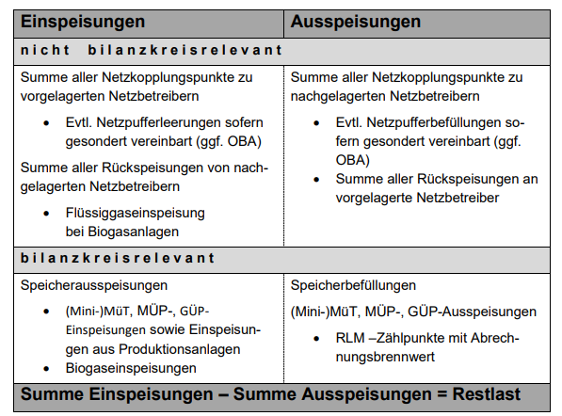
Die Restlast ergibt sich aus der Summe aller gemessenen Einspeisungen minus aller gemessenen Ausspeisungen in einem Netz. Die so berechnete Restlast bildet somit annähernd den tatsächlichen Gasverbrauch im SLP-Bereich ab. Die im Reiter "Daten" aufgeführten Werte sind über alle Netzbetreiber im Marktgebiet aufsummiert, die SLP-Kunden haben. Die Daten bis zum 01.10.2021 wurden aus der Summe der beiden Marktgebiete Gaspool und NetConnect Germany gebildet.

